IAM Users & Groups - Hands On
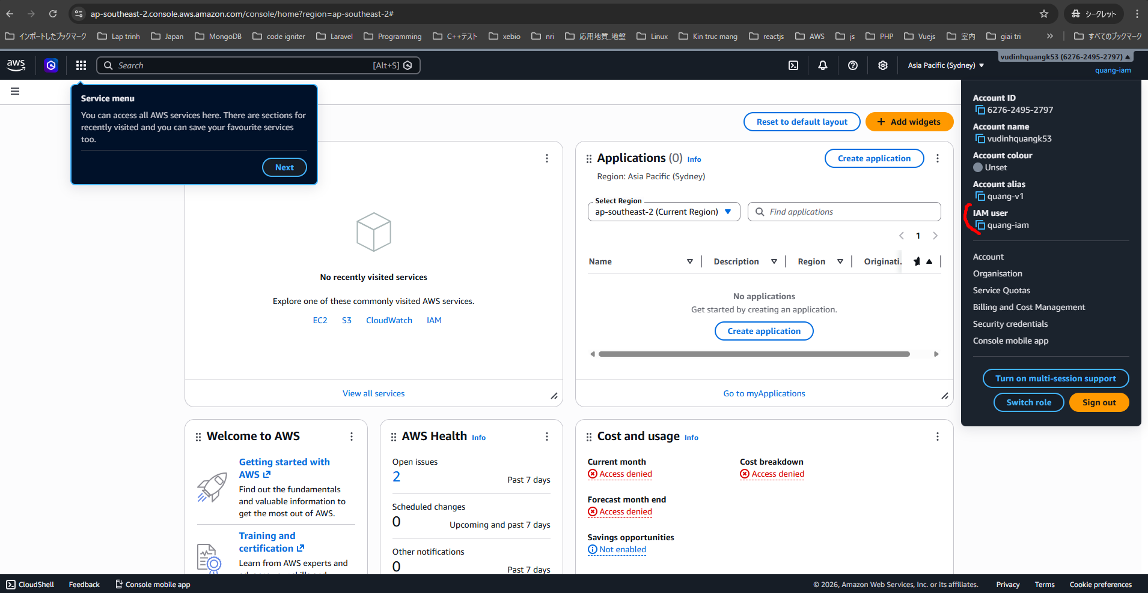
IAM là dịch vụ toàn cục (Global Service)
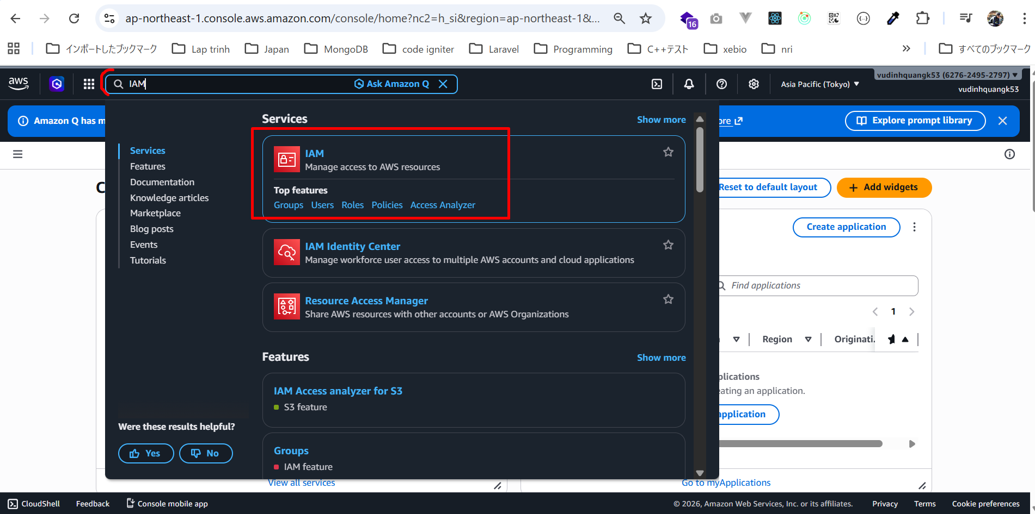

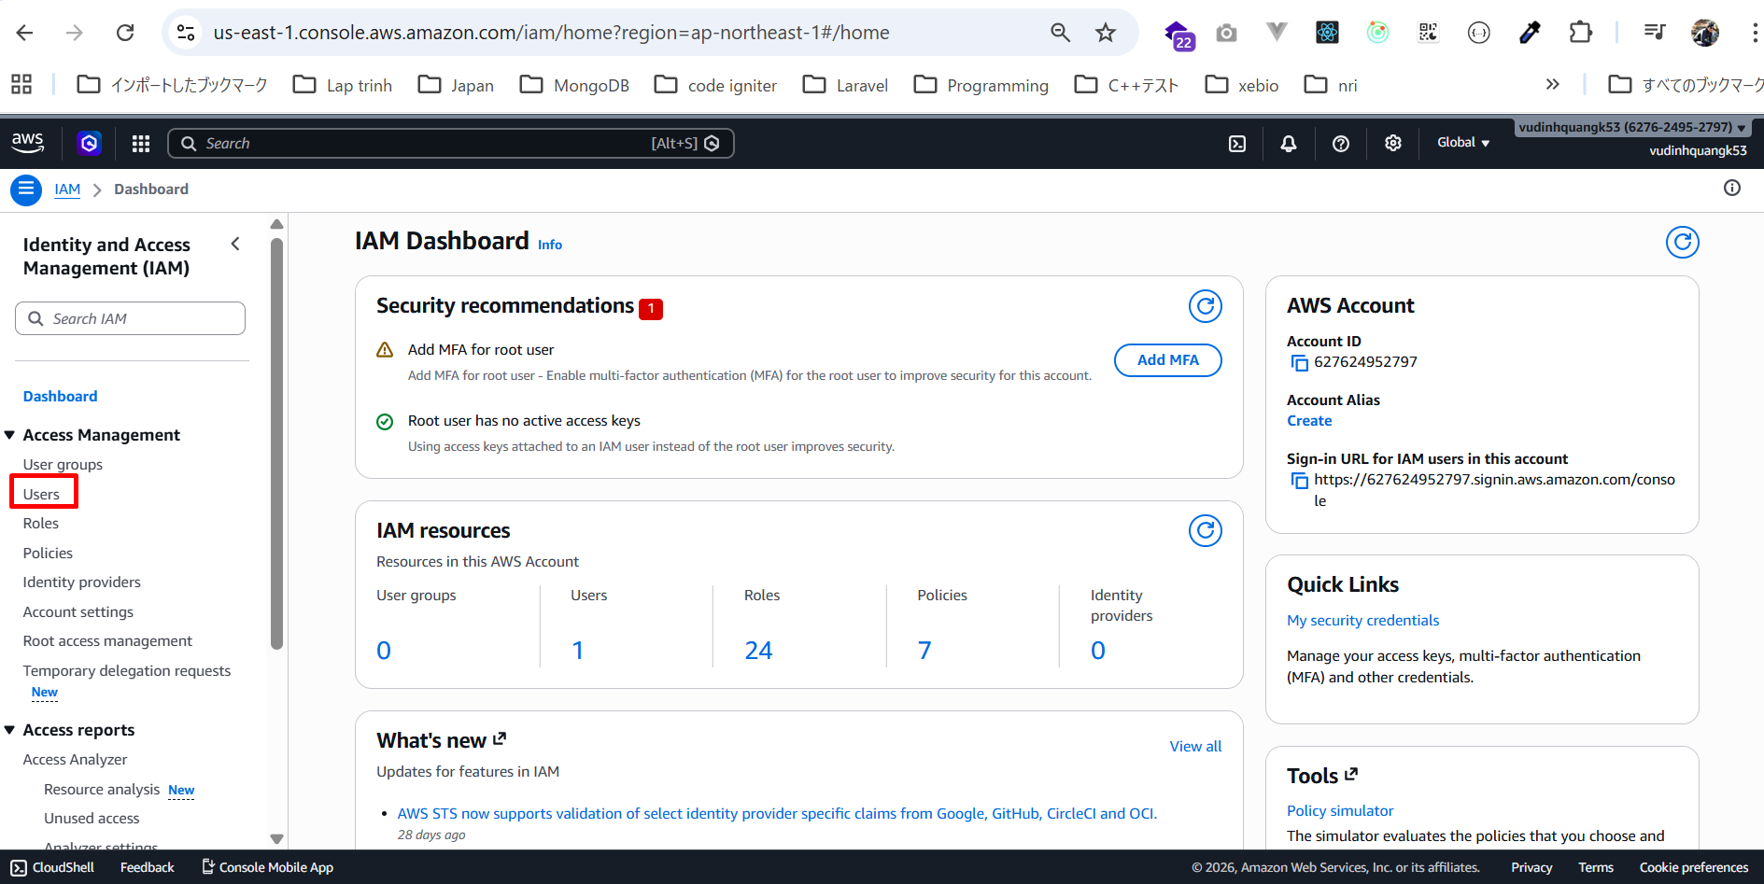

nhấp vào góc trên bên phải và chỉ thấy Account ID, điều đó có nghĩa là mình đang dùng root account.
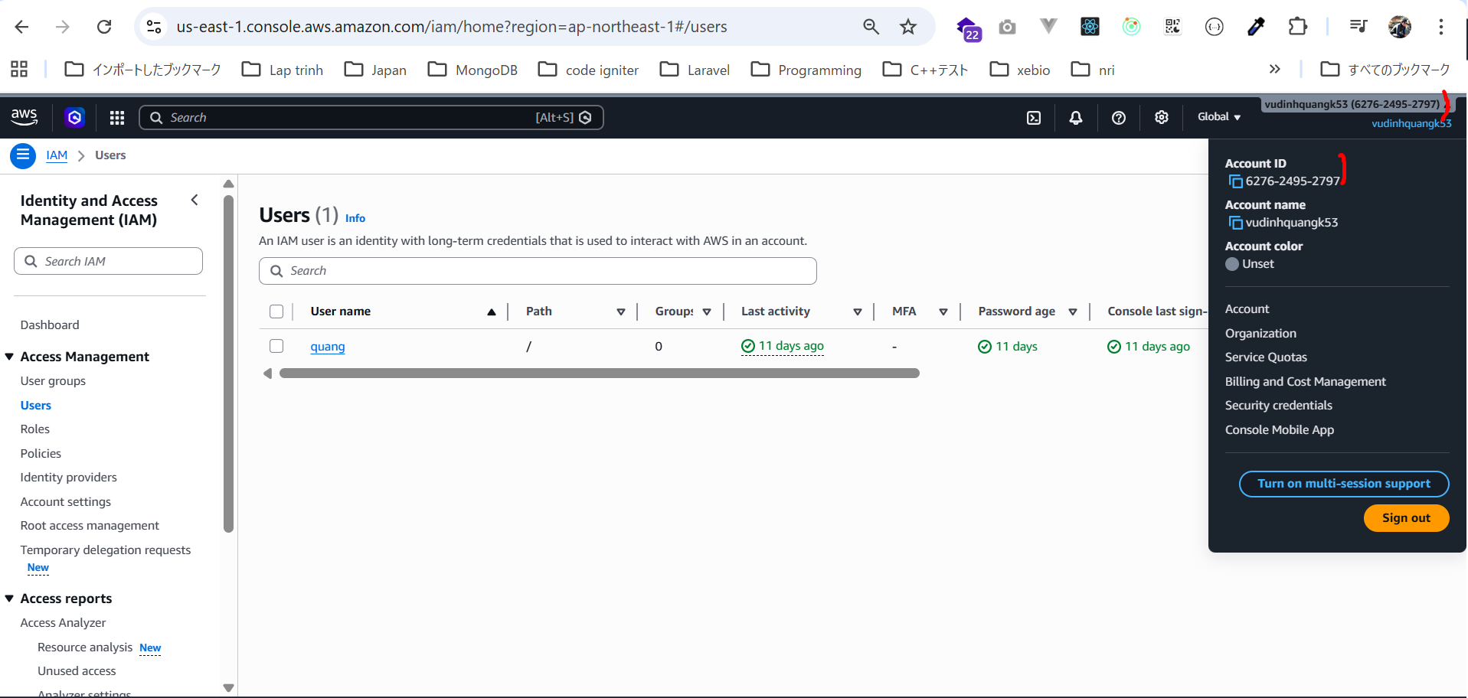

Không nên dùng root user mà chúng ta nên tạo admin user để sử dụng tài khoản an toàn hơn.
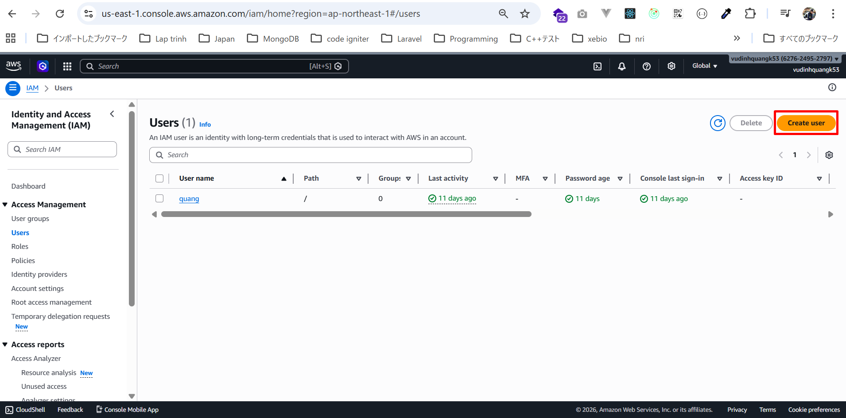

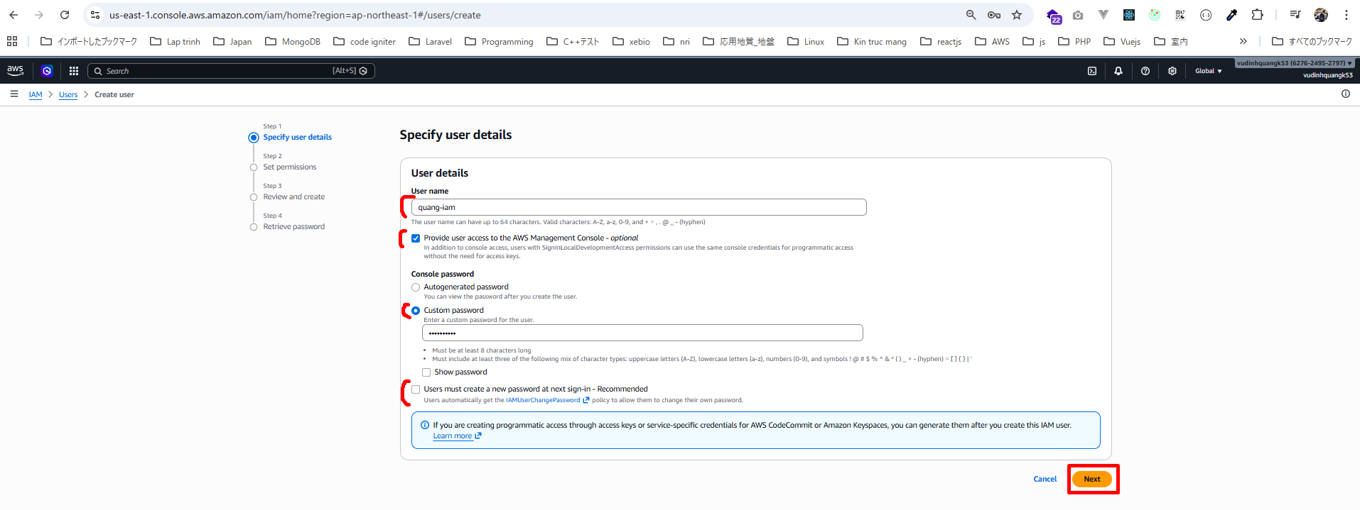

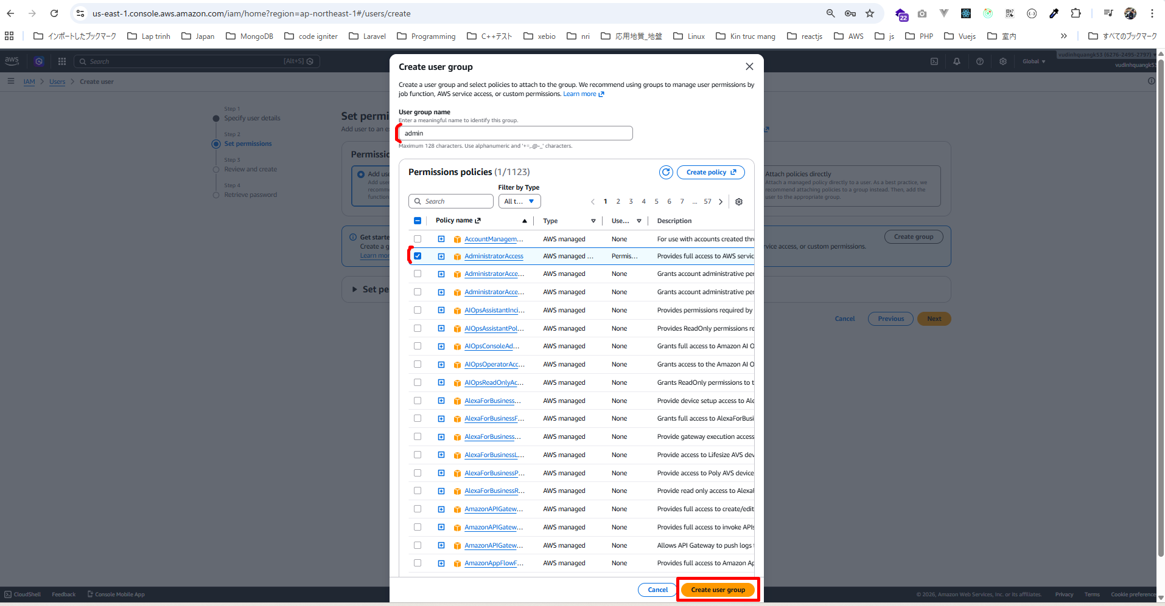

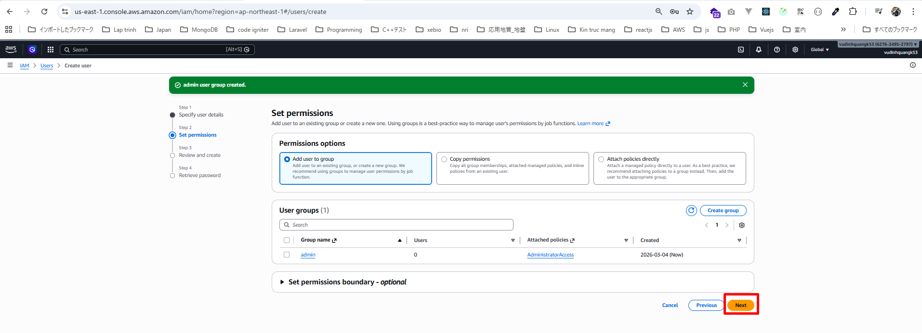

Tags (Tùy chọn)
Tags cho phép thêm metadata vào resource.

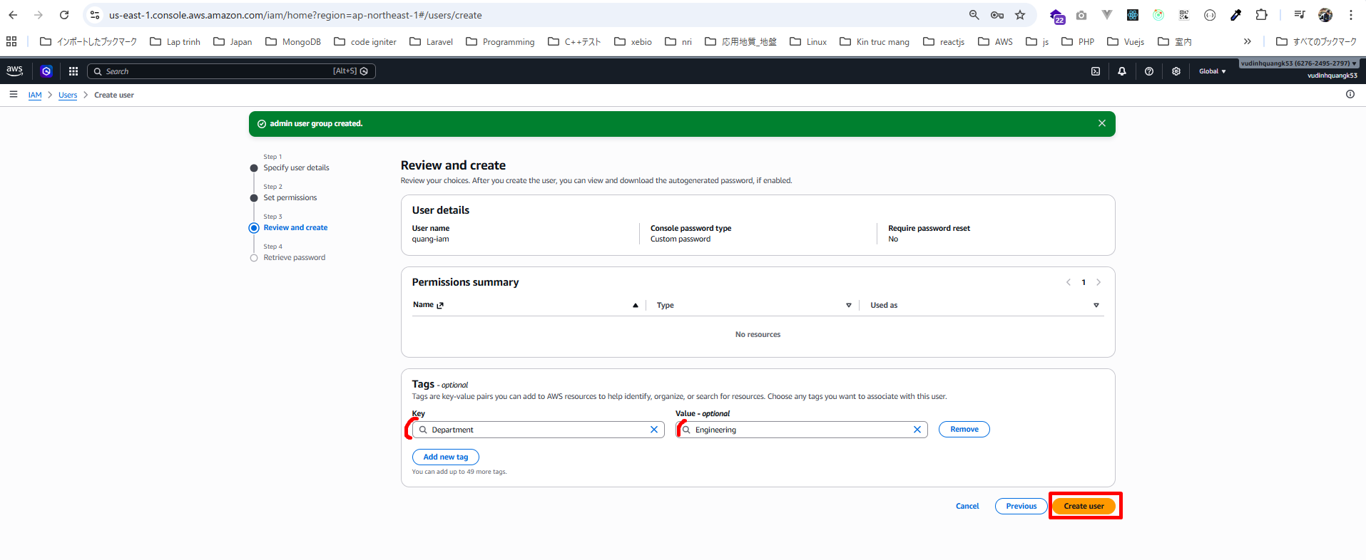

downlaod csv trước rồi click button Return to users list

Thấy có user quang-iam
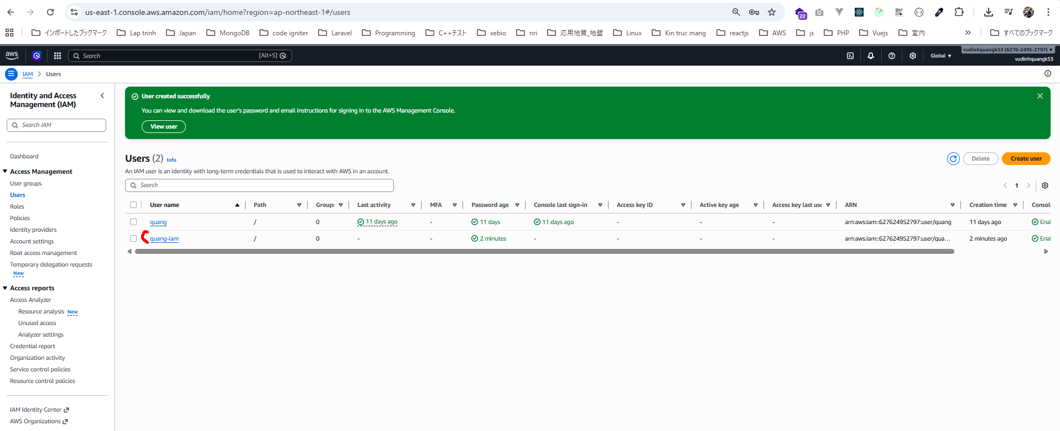

Có group admin
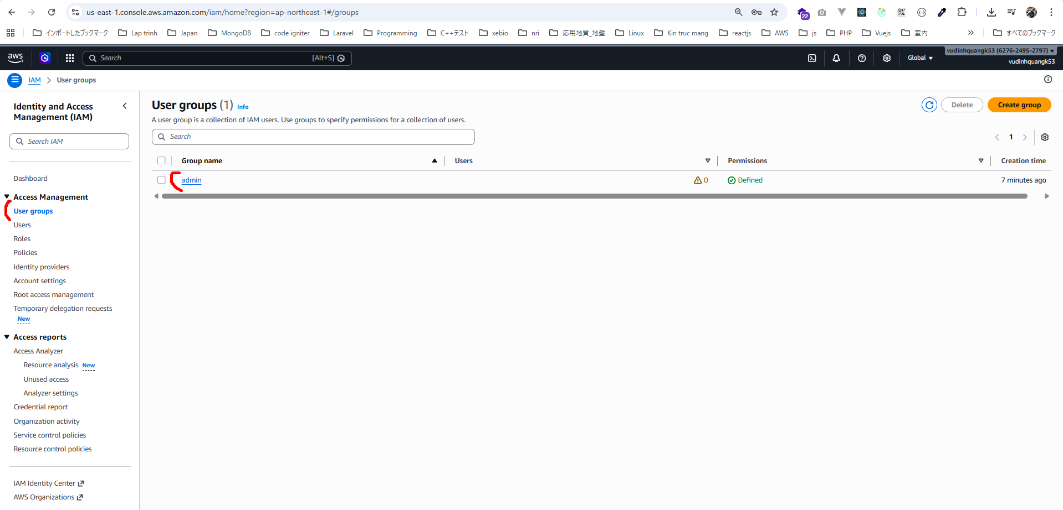

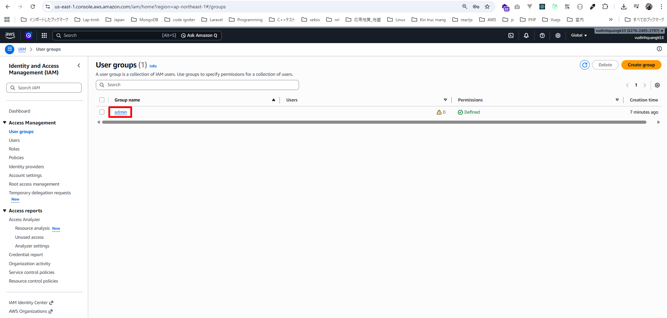

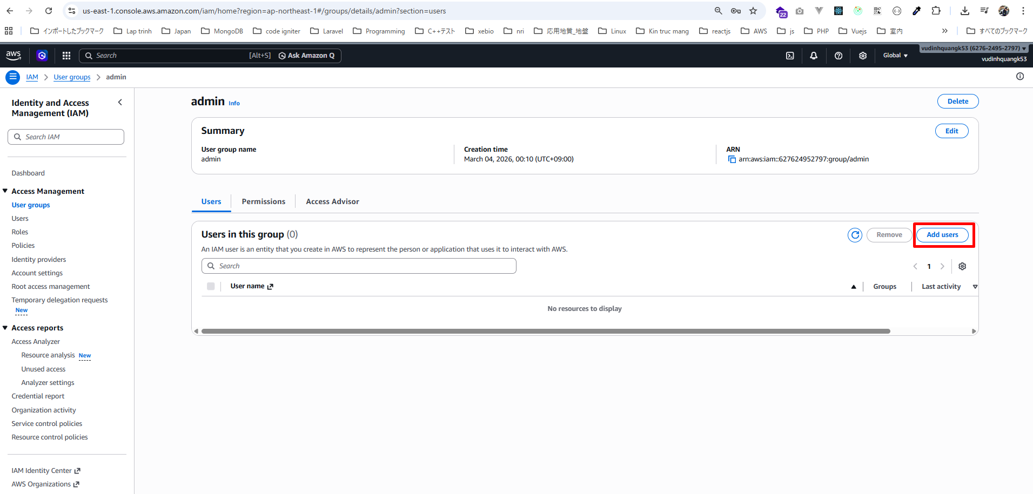

Đã add thành công
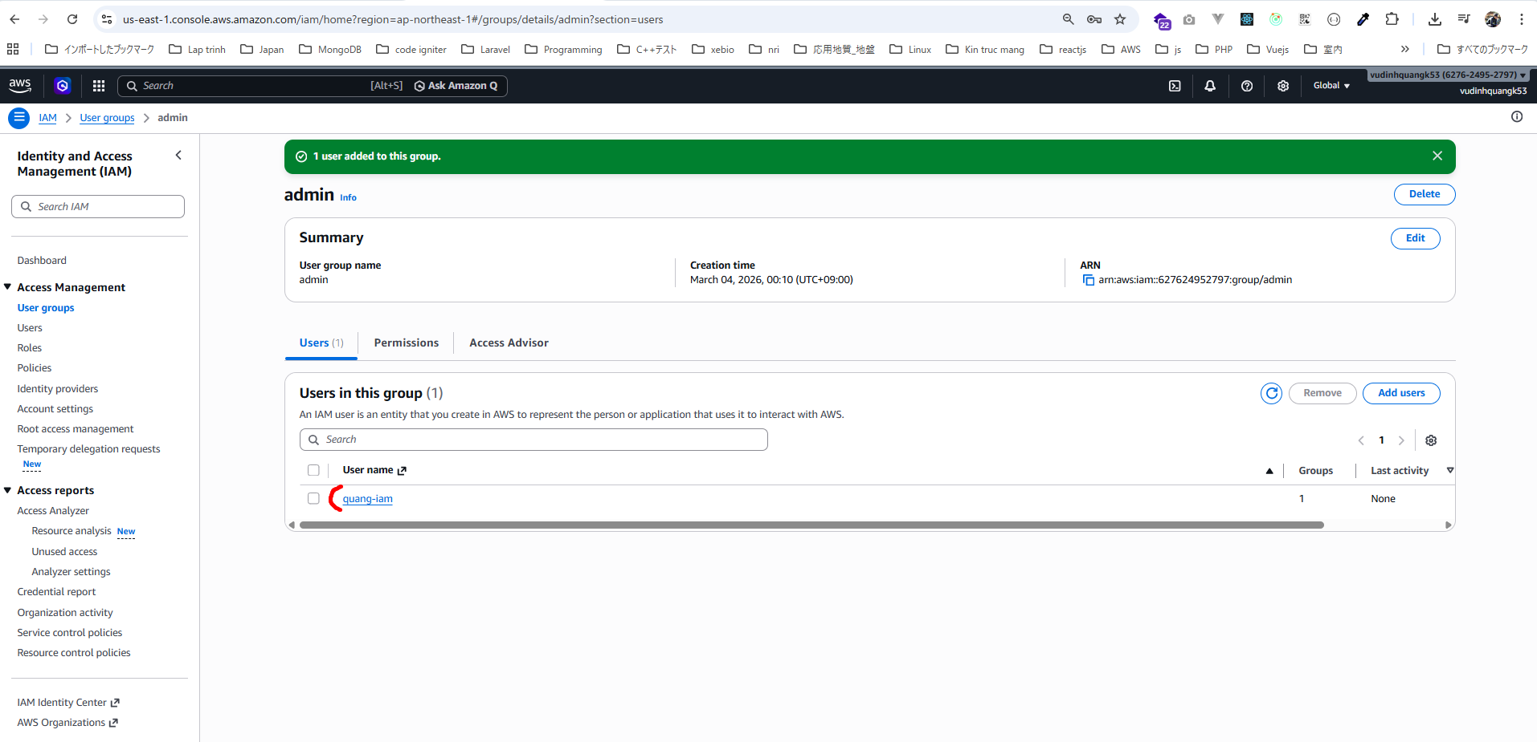

Groups có policy AdministratorAccess được gắn vào group
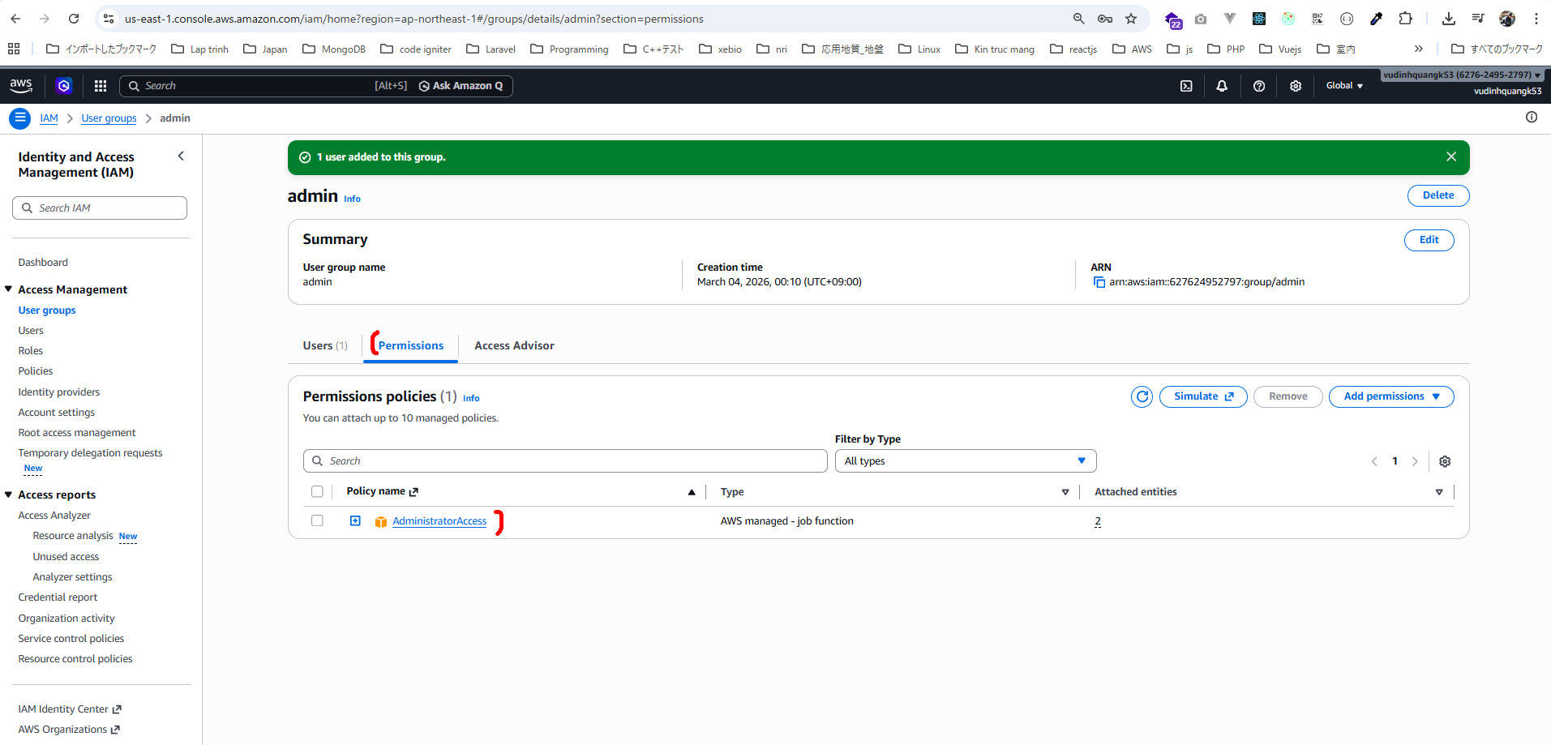

Vào user quang-iam
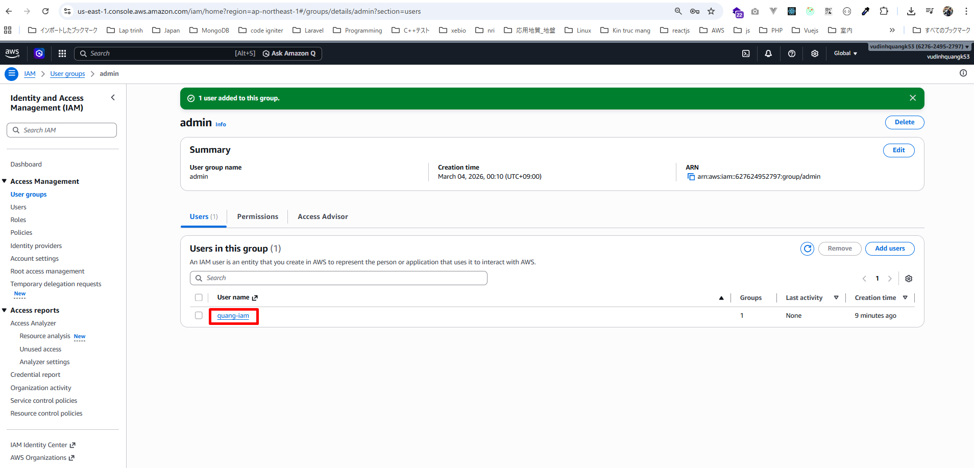

thấy AdministratorAccess nhưng nó không được gắn trực tiếp. Nó được thừa hưởng từ group admin
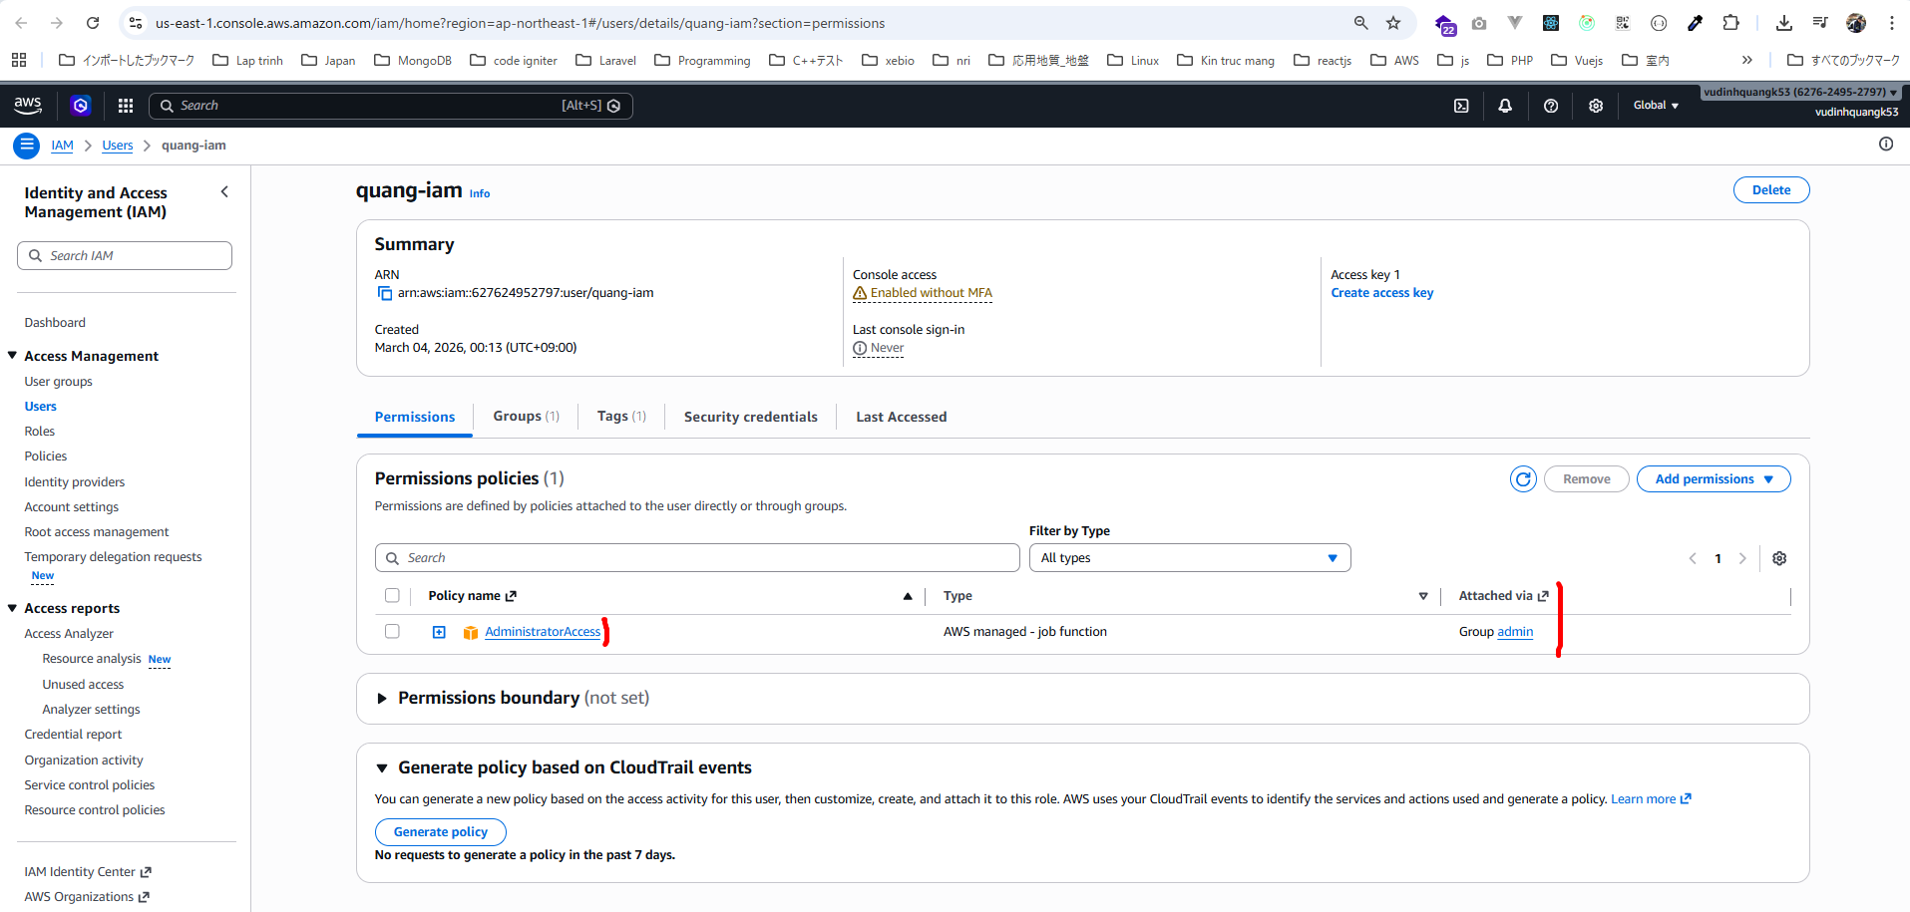

Trong phần AWS Account:
・Có Có Account ID
・Có Sign-in URL

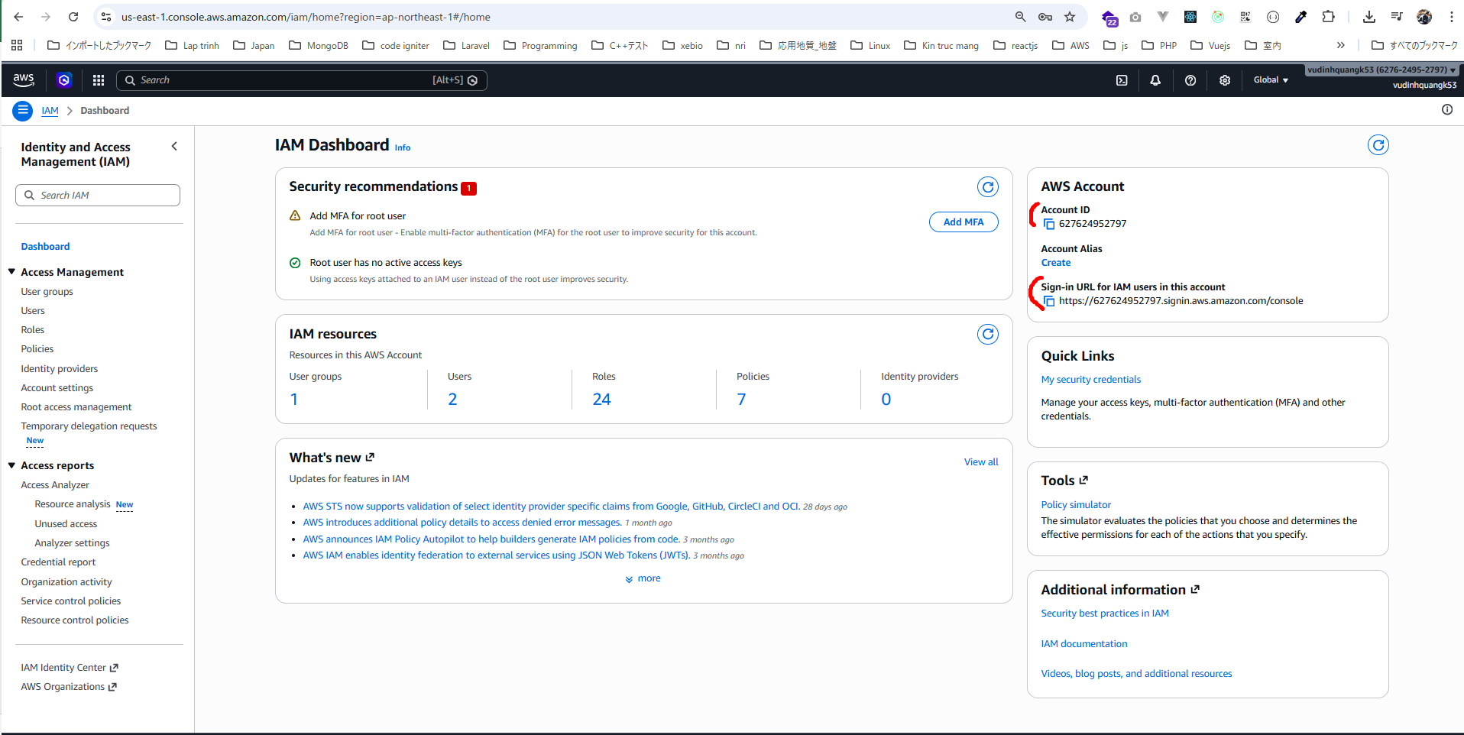

có thể tạo Account Alias để URL dễ nhớ hơn.
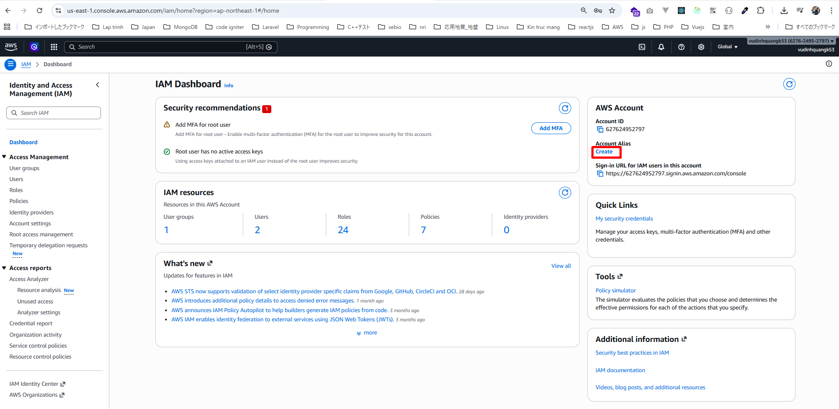

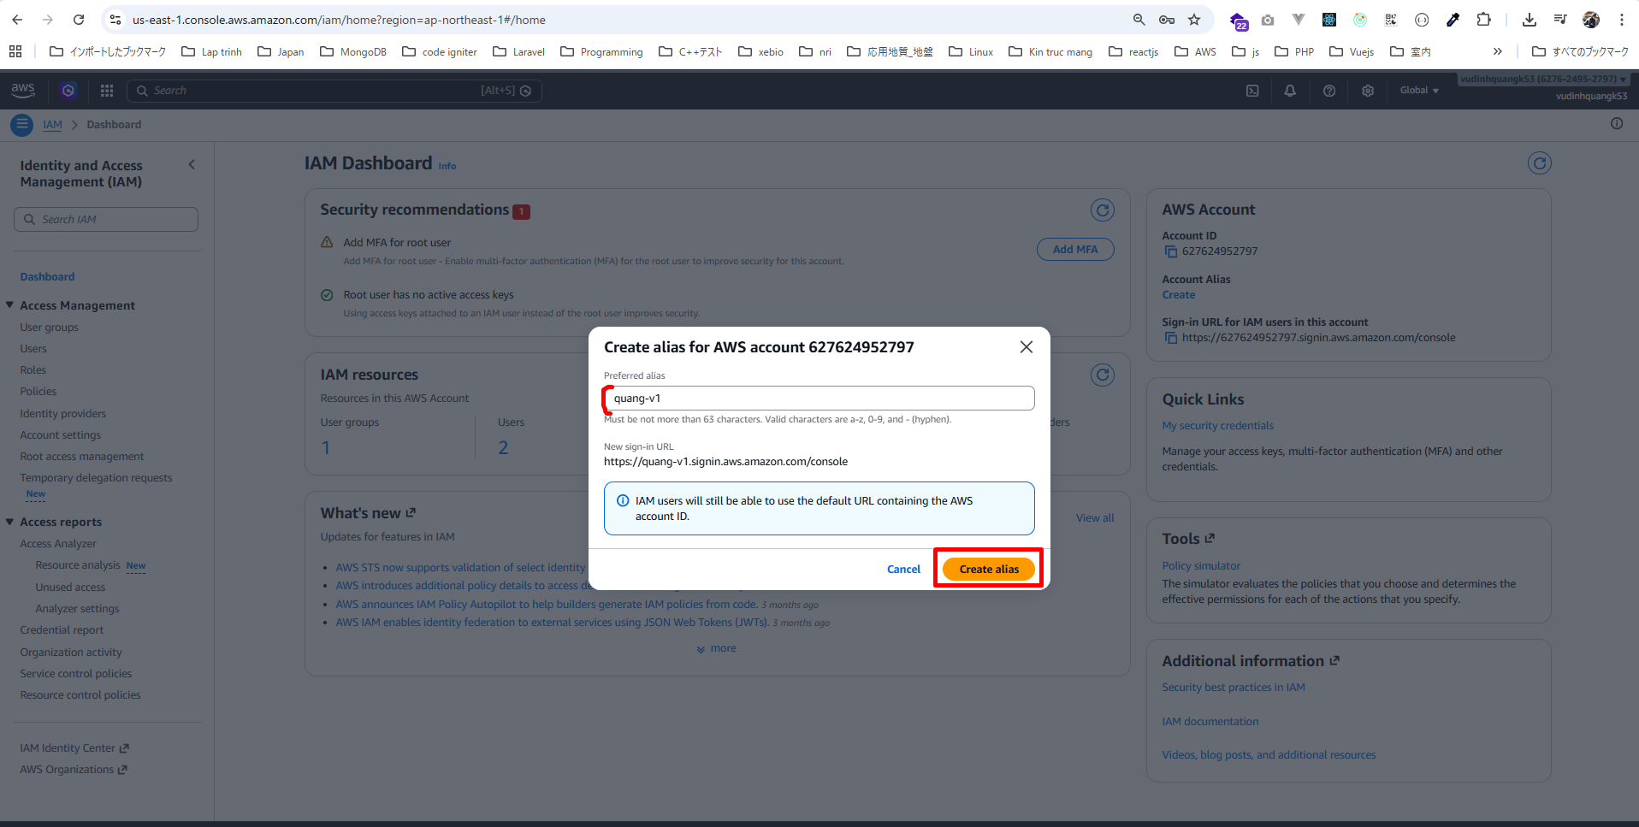

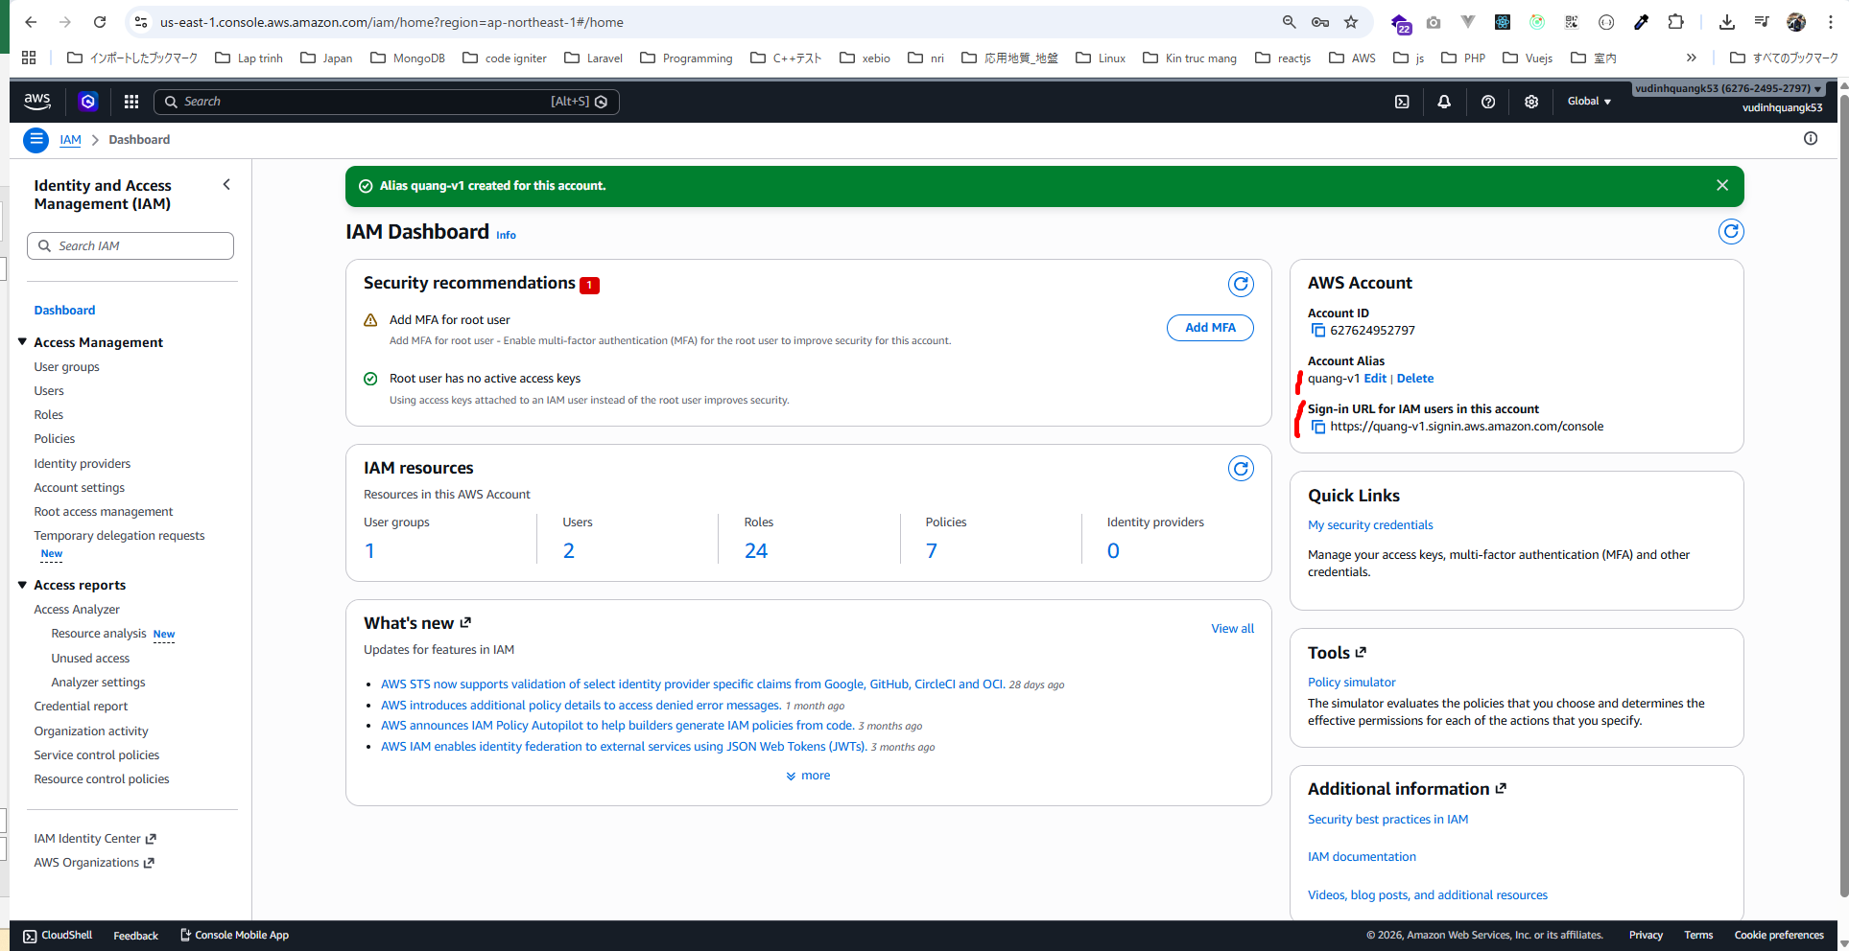
Account Alias: quang-v1
Sign-in URL for IAM users in this account: https://quang-v1.signin.aws.amazon.com/console

Mở trình duyệt ẩn và dùng Sign-in URL for IAM users in this account trên để login
https://quang-v1.signin.aws.amazon.com/console
Có thể quay lại màn login bình thường
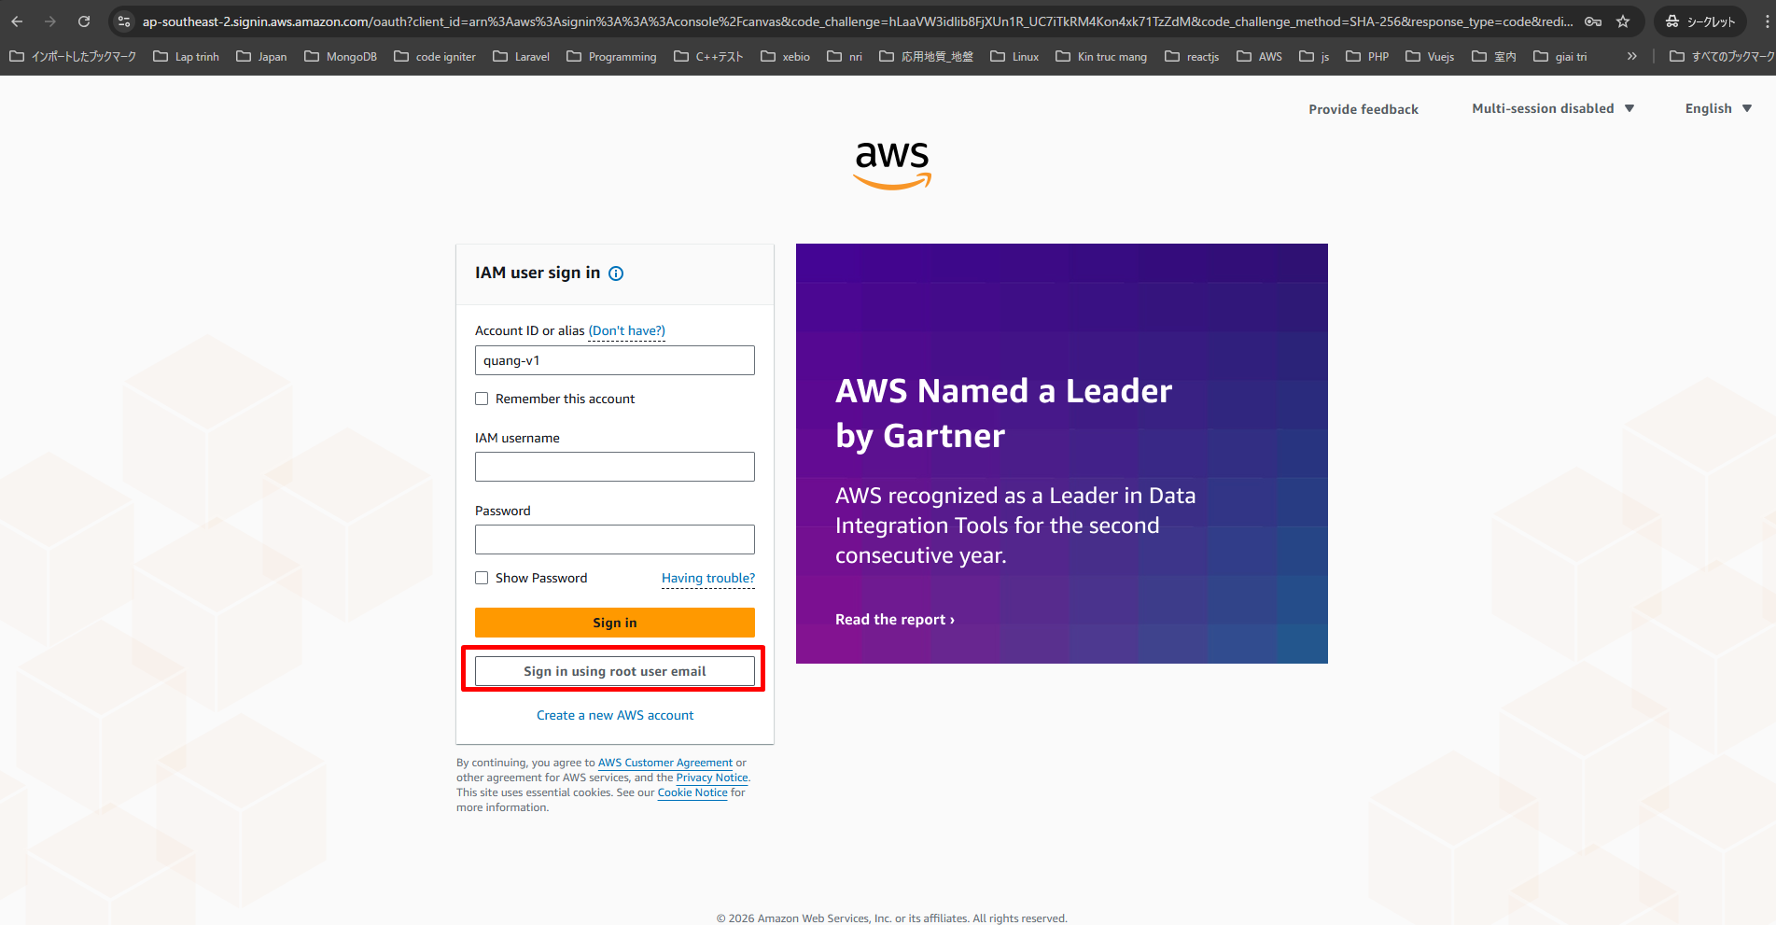

Chọn IAM user
Account ID hoặc Account Alias
Username: quang-iam
Password đã đặt
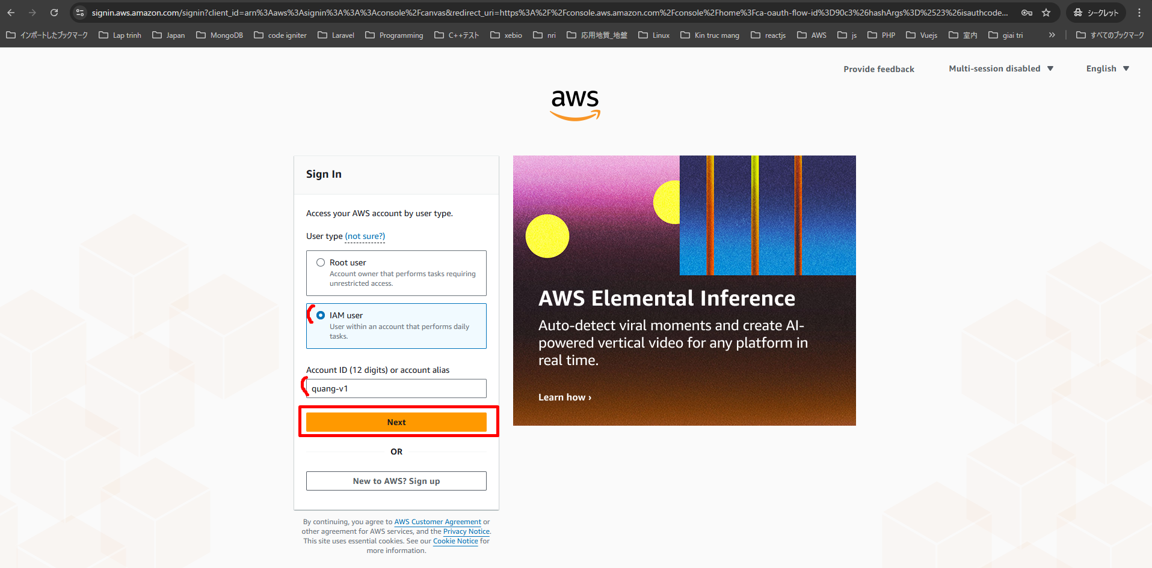

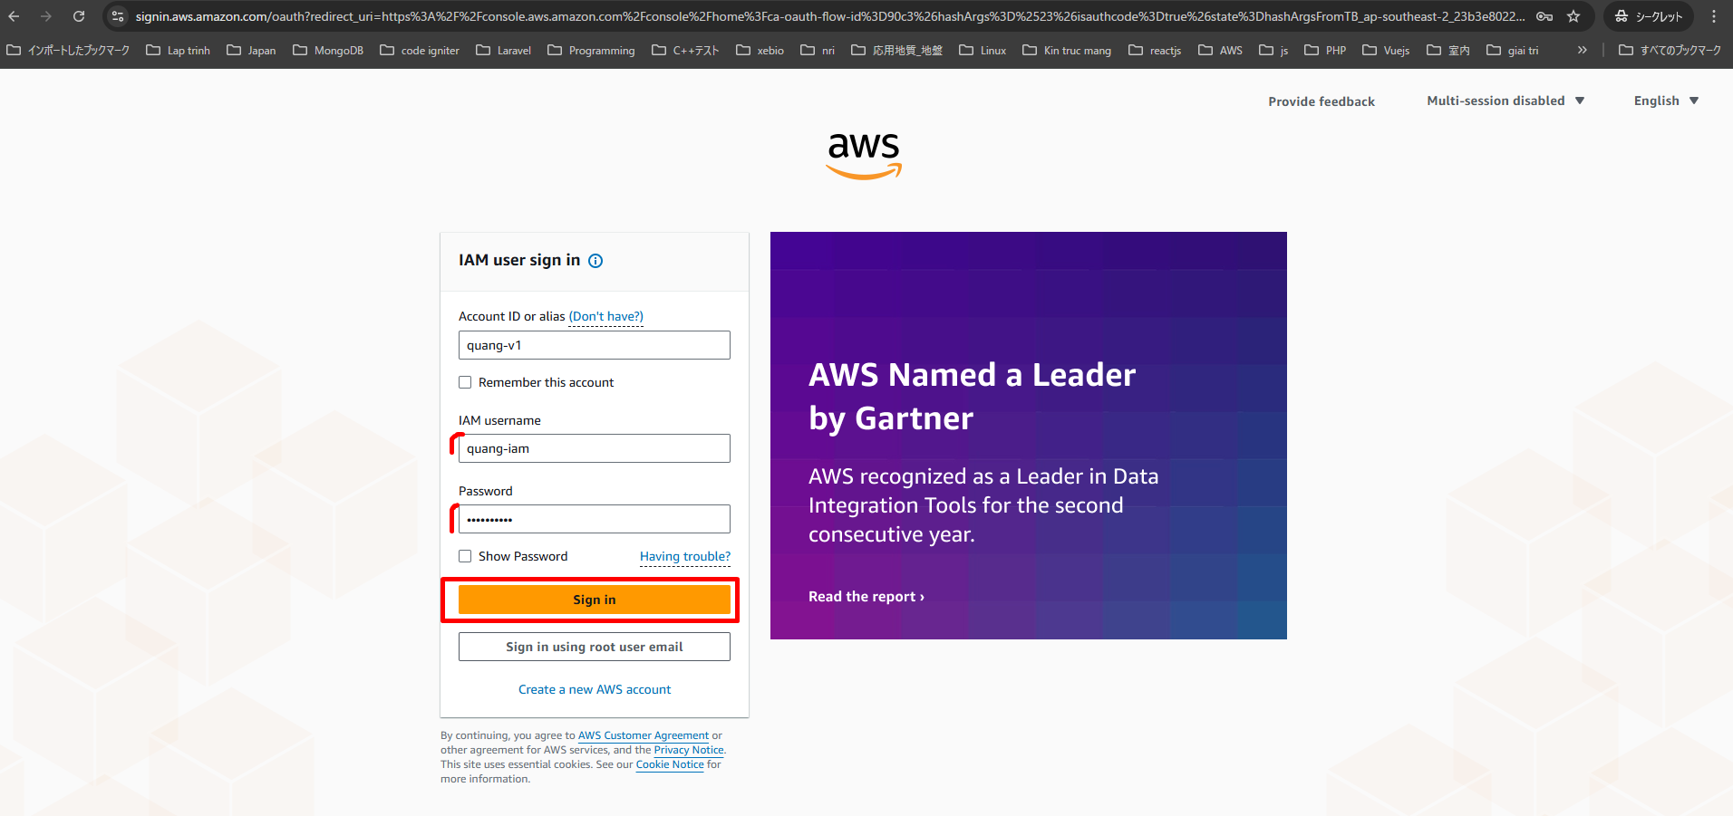

Đã login iam user

